Birləşmə qaydaları
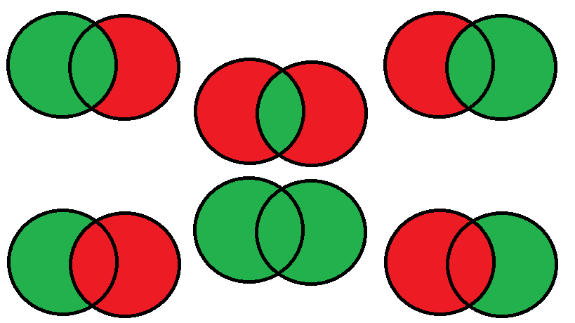

Inner

Left outer
Right outer

Left anti
Right anti

Full outer

